FLUJO DE EFECTIVO ACTUAL
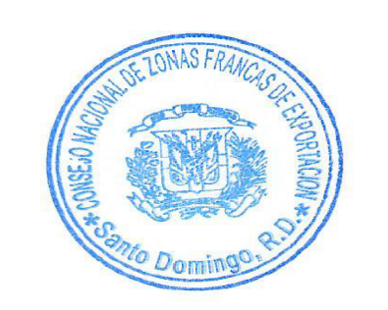
CONSEJO NACIONAL DE ZONAS FRANCAS DE EXPORTACION (5150)
Estado de Flujo de Efectivo
Al 31 de diciembre del año 2024 y 31 de diciembre del año 2023
(Valores en RD$)

 | 2024 | 2023

Flujo de Efectivo procedentes de actividades de operación (AOP)
Cobros por Bienes y Servicios | 167,858,514 | 169,890,280
Cobros de subvenciones, transferencias, y otras asignaciones | 92,478,631 | 72,542,473
Pagos a los trabajadores en beneficio de ellos | -152,173,616 | -144,040,023
Pagos por contribuciones a la seguridad social | -14,014,223 | -13,214,407
Pagos a proveedores | -96,109,203 | -85,301,209
Otros pagos. | -146,747 | -124,481

Flujos de efectivo netos de las actividades de operación | -2,106,643 | -247,368

Flujos de efectivo de las acividades de inversion (AINV)
Pagos por adquisicion de propiedad, planta y equipo | -1,122,514 | -4,478,932
Otros pagos | -
Flujos de efectivo netos por las actividades de inversion | -1,122,514 | -4,478,932

Flujos de efectivo netos por las actividades de financiación
Cobros por Préstamos Pagaré, Hipoteca | 1,058,952 | 1,050,850
Otros Cobros |  | -
Pagos reembolsos en efectivo de los montos recibidos en Préstamos, Pagaré Hipoteca | -899,949 | -975,485
Otros pagos | -
Flujos de efectivo netos por las actividades de financiacion | 159,003 | 75,365

Incremento (disminución) neto en el efectivo y equivalentes al efectivo. | -3,070,154 | -4,650,935
Efectivo y equivalente de efectivo al inicio del periodo. | 147,094,297 | 151,745,232
Efectivo y equivalentes al efectivo al final del ejercicio | 144,024,143 | 147,094,297

Las notas 7 a la 28 son parte integral de estos Estados Financieros.

